商品登録書
【商 品 登 録 書】

 | 区分 |  |  | 1 |  | 新規 |  |  |  |  |  |  |  |  |  |  |  |  |  |  |  |  | 提出者 |  |  | 松本 光 |  |  |  |  | 提出日 |  |  | 2016-02-18

 | JAN |  |  |  |  |  |  | メーカー名 |  |  |  |  | 商品名1 |  |  |  |  |  |  |  |  |  | 商品名2 |  |  |  |  |  |  |  | フレーバー |  | 容量 |  |  | 希望小売価格
 | 4901080102119 |  |  |  |  |  |  | アース製薬 |  |  |  |  | アースノーマット |  |  |  |  |  |  |  |  |  | 120日セット |  |  |  |  |  |  |  | - |  | 器具+120日ボトル |  |  | -

 | 商品画像 |  |  |  |  |  |  |  |  |  |  |  |  |  | 大分類CD |  |  |  | 大分類名 |  |  |  |  |  | 棚割CD |  |  | 棚割名 |  |  |  | 中分類CD |  |  | 中分類名
 | 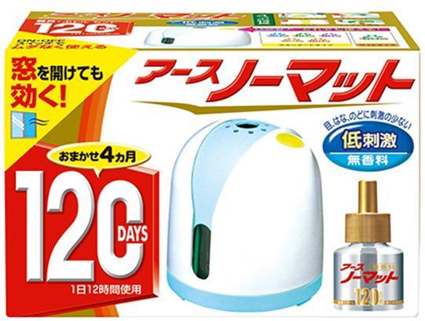 基本画像1枚 |  |  |  |  |  |  |  |  |  |  |  |  |  | 16 |  |  |  | 殺虫剤 |  |  |  |  |  | 01 |  |  | 殺虫 |  |  |  | 160103 |  |  | ハエ・蚊

 |  |  |  |  |  |  |  |  |  |  |  |  |  |  | 確定商品CD |  |  |  |  |  |  |  |  |  | 160103 |  |  |  |  |  |  | 0014

 |  |  |  |  |  |  |  |  |  |  |  |  |  |  | 催事CD |  |  |  | クーポンCD |  |  |  |  |  |  |  |  |  | TOPICS CD |  |  |  | 中分類ランキングCD
 |  |  |  |  |  |  |  |  |  |  |  |  |  |  | - |  |  |  | - |  |  |  |  |  |  |  |  |  | - |  |  |  | -

 |  |  |  |  |  |  |  |  |  |  |  |  |  |  | 商品特徴
 |  |  |  |  |  |  |  |  |  |  |  |  |  |  | ■しっかり蚊を駆除 すみずみにまで薬剤を広げるため、お部屋の蚊をしっかり落とします。 ■侵入も防ぐ 外からお部屋に蚊が侵入するのを防ぐこともできます。 ■ムダがない 使いたい時だけスイッチON！薬剤を使いすぎるムダがありません。 ■窓を開けても効く 安定した薬剤が揮散するため、窓を開けても効き目が持続します。 ■省エネ設計 少ない消費d年力でしっかり蚊を駆除。ECOな蚊とりです。

 | 使用方法
 | ①ボトルのキャップを回し、キャップが芯に触れないように、ゆっくり真上に引き抜いてください。芯は折れることがありますので、丁寧にお取扱いください。 ②ボトルを器具下方よりカチッと音がするまで押し込んでセットしてください。その際、器具上部の蒸散口の中を見て、黒色の芯がリングヒーター（銀色）に触れないようにしてください。 ③プラグをコンセント（家庭用100Vの電源）に差し込み、スイッチを入れるとランプが点灯します。しばらくすると、殺虫成分が部屋に揮散を始めます。横にしたり倒れたまま使用すると、畳や床を汚す原因となります。 ④窓を開けて使用するときは、器具を風上に置くと効果的です。 ⑤使用後は、必ずスイッチを切り、器具のプラグ部分を持ってコンセントから抜いてください。

 | 追加テキスト

 | 購入可能DS |  |  |  |  |  |  |  |  |  | 購入可能EC |  |  |  |  |  |  |  |  |  | お勧めシーズン |  |  |  | 関連リンク商品JAN
 | 1001 | 1002 | 1003 | 1004 | 1005 | 1006 | 1007 | 1008 | 1009 | 1010 | 5001 | 5002 | 5003 | 5004 | 5005 | 5006 | 5007 | 5008 | 5009 | 5010 | SP | SM | A | W | 商品1 |  |  |  |  | 商品2 |  |  |  |  | 商品3
 | - | - | - | - | - | - | - | - | - | - | - | - | - | - | - | - | - | - | - | - | 1 | 1 | 1 | 1 | - |  |  |  |  | - |  |  |  |  | -

 | 写真1 |  | 写真2 |  | 写真3 |  | 写真4 |  |  | 登録日 |  |  |  |  |  |  |  |  | 掲載開始日 |  |  |  |  |  |  |  | 修正日 |  |  |  |  |  | 掲載終了日
 | 1 |  | - |  | - |  | - |  |  | 2016-02-18 |  |  |  |  |  |  |  |  | 即日 |  |  |  |  |  |  |  | - |  |  |  |  |  | -

